使い方
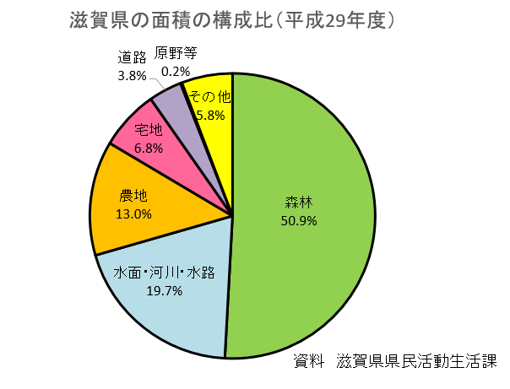
マス目用紙、円用紙の使い方
※イメージはＥｘｃｅｌ2013です。

①使いたい方のシート名をクリックしてください。
 | ・マス目用紙→絵グラフ、棒グラフ、折れ線グラフ、帯グラフなどに使えます。
 | ・円用紙→円グラフに使えます。

②印刷してください。
 | ・ファイル → 印刷 をクリックしてください。
 | ・そのままだとA4サイズで印刷されますが、拡大したり、色紙に印刷する、
 | 印刷後にいらないところを切るなど、自由に編集してください。
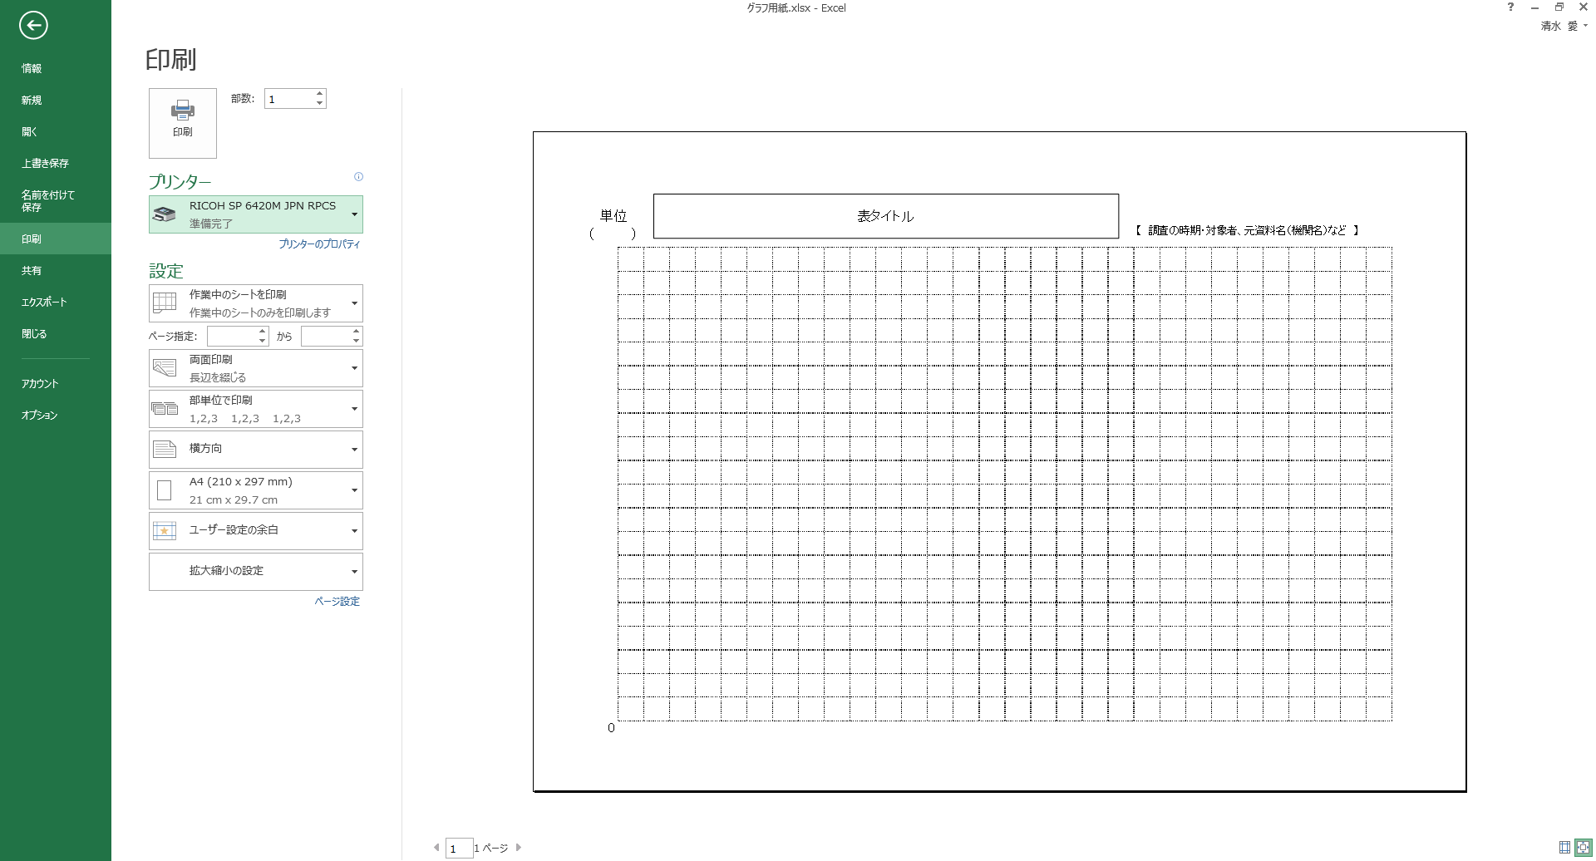

③印刷した用紙にグラフを描いてみましょう。
 | ・マス目用紙の例
 | 【絵グラフ】 | 【棒グラフ】
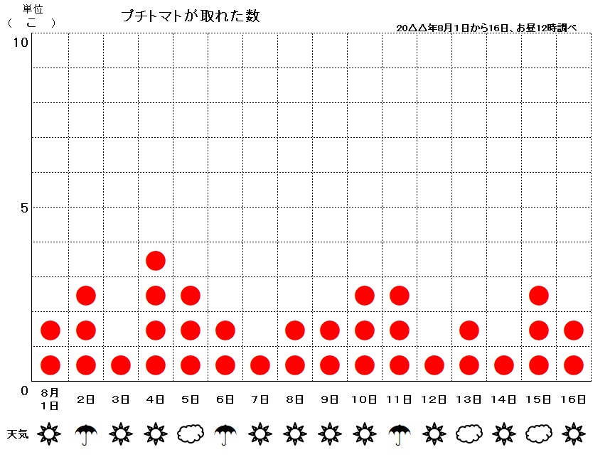
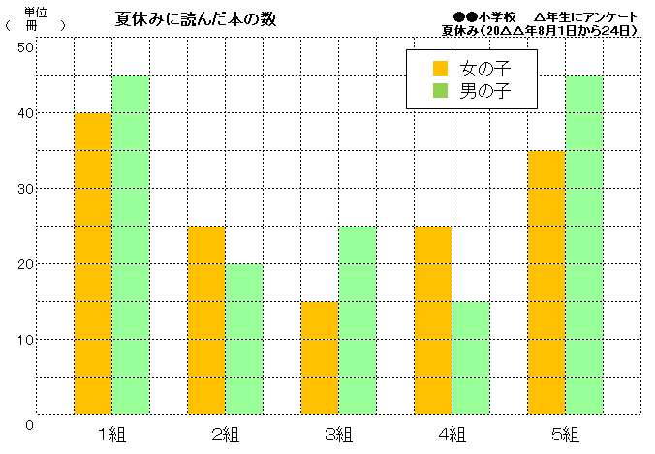

 | ・マス目用紙の例（続き）
 | 【折れ線グラフ】
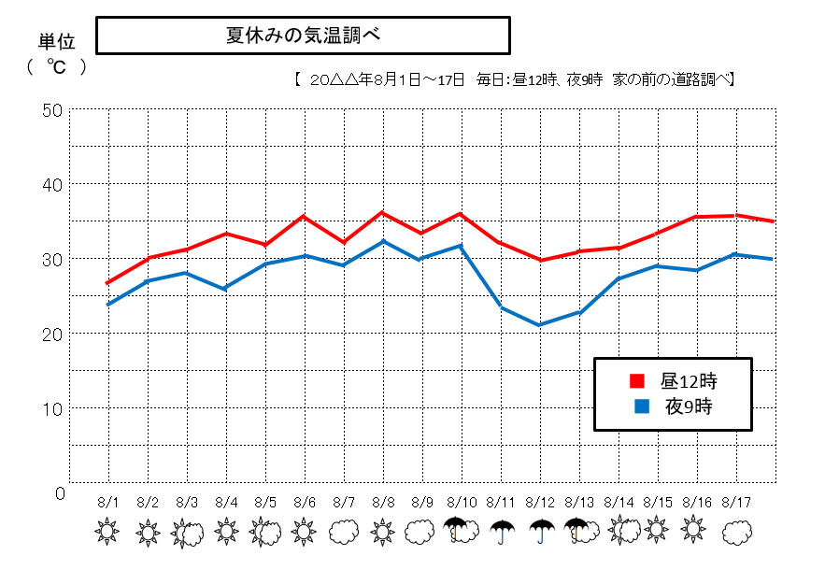

 | 【帯グラフ】

 | ・円用紙の例
 | 【円グラフ】

マス目用紙
表タイトル
調査の時期・対象者、元資料名（機関名）など
【 】
単位（ ）

0

円用紙
